Kurzanleitung Export
 | Kurzanleitung zum Export der Daten in .csv Dateien

Achtung: Gelb markierte Felder bzw. Spalten müssen pro Zeile zwingend gefüllt werden.

1. Nach Abschluss der Datenerfassung und -bearbeitung klicken Sie auf Datei:
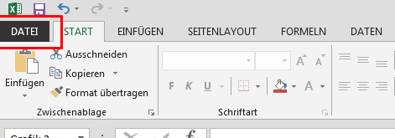

2. Klicken Sie auf Exportieren und anschließend auf Dateientyp ändern. Danach müssen Sie den unter "andere Dateientyp" CSV (Trennzeichen-getrennt) Dateientyp wählen. Nun müssen Sie auf "Speichern unter" drücken.

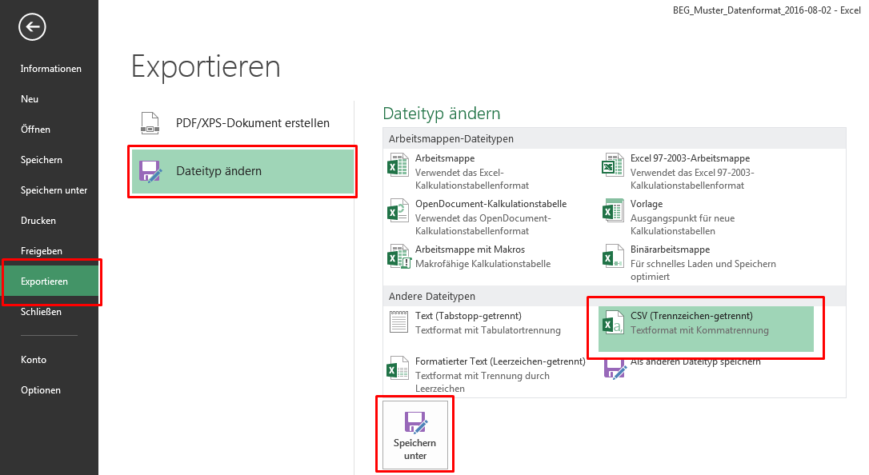

3. Im nächsten Schritt bestätigen Sie die beiden folgenden Warnungen (Hinweise) mit OK:

4. Wiederholen Sie den Export pro Arbeitsblatt, da nur ein Arbeitsblatt gleichzeitig in eine CSV-Datei exportiert werden kann.

